自动化测试


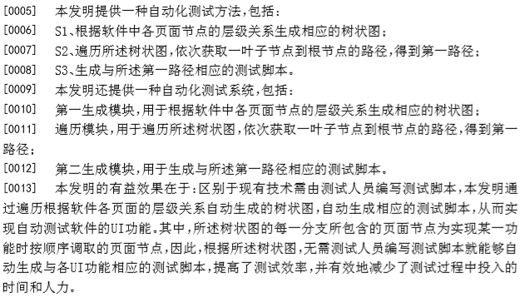
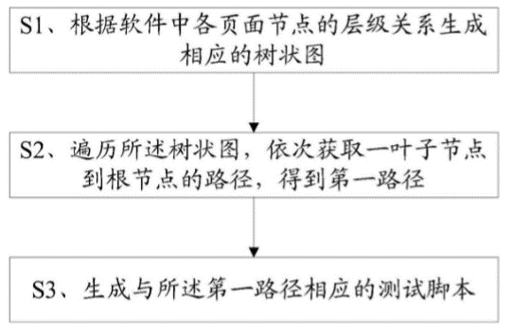
专利名称：一种基于路径搜索算法的自动化测试方法 | 摘要： | 关键词：遍历 and 路径 | 附图：


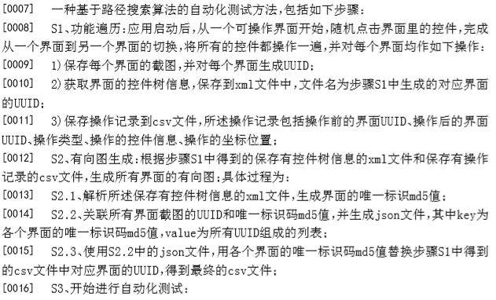
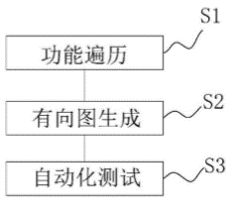

专利名称：一种安卓应用程序自动化黑盒测试的方法及系统 | 摘要： | 关键词：遍历 and 路径 | 附图：

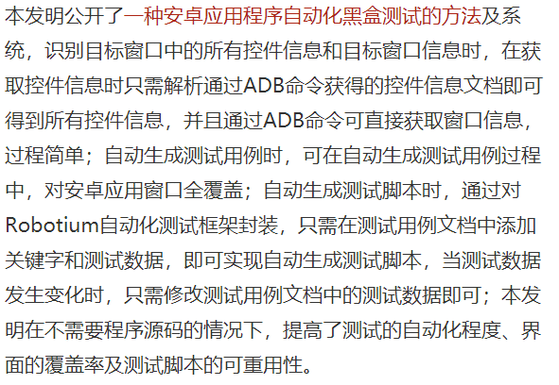
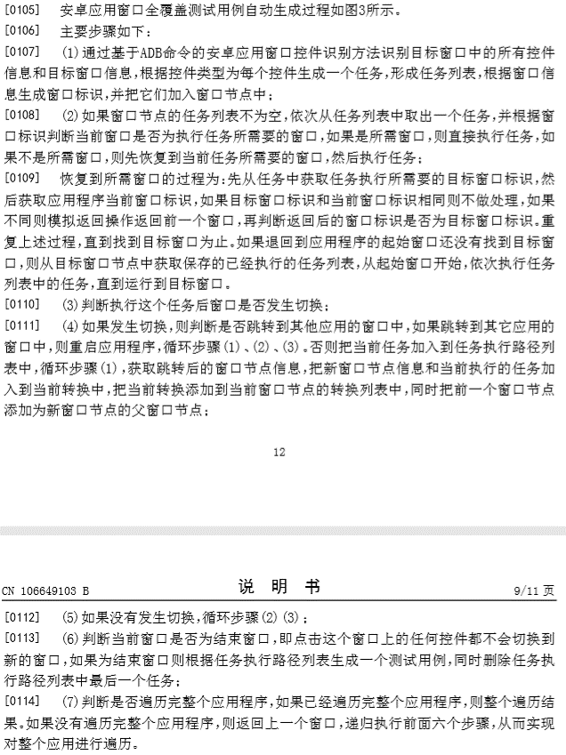
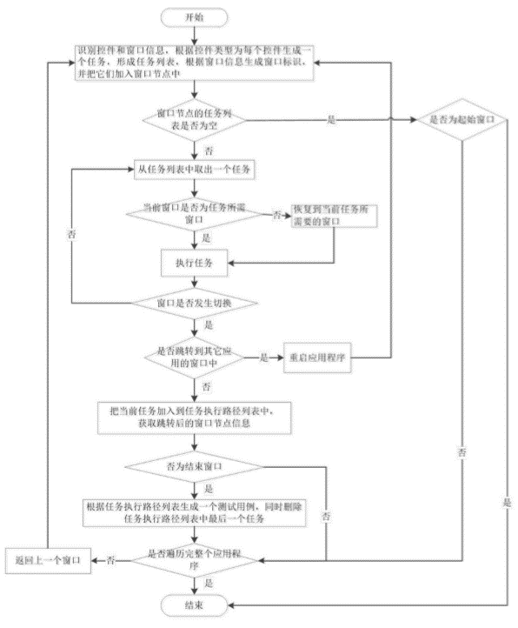

专利名称：一种应用页面的遍历方法和装置 | 摘要： | 关键词：遍历 and 路径 | 附图：


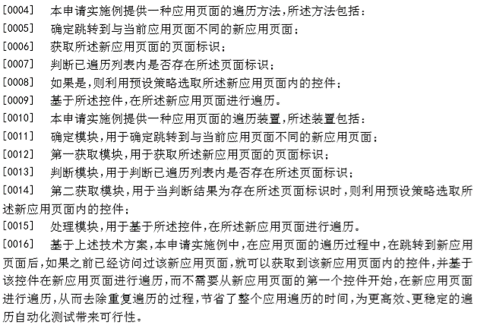
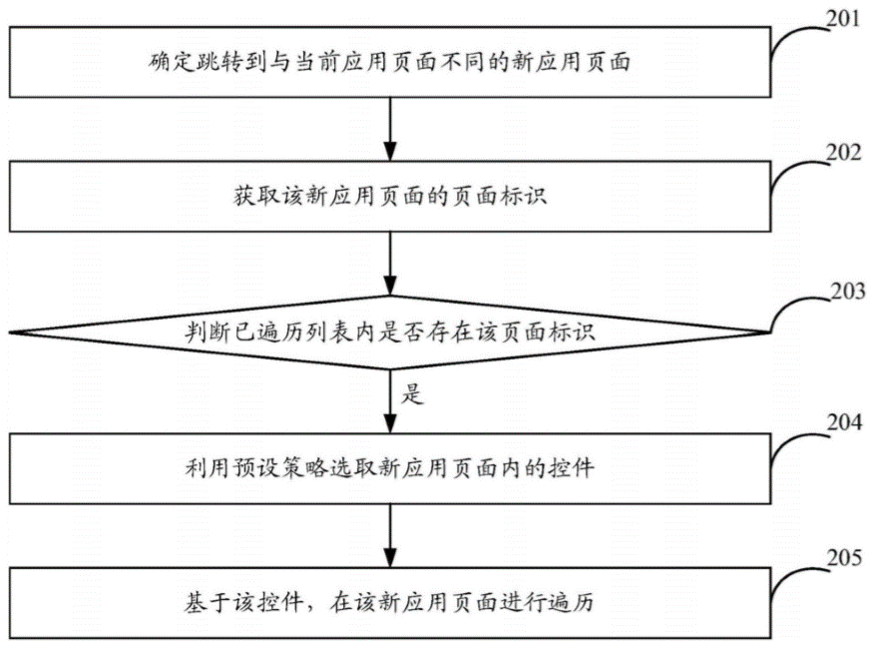

专利名称：一种基于知识图谱的Web智能化测试的方法 | 摘要： | 关键词：遍历 and 路径 and 权重 and 调用 | 附图：

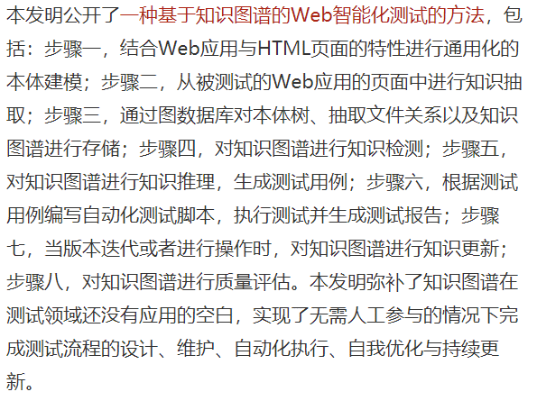
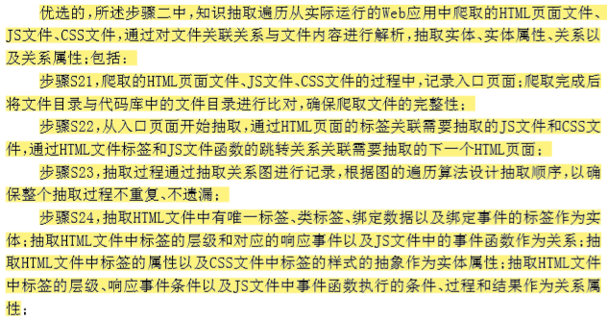
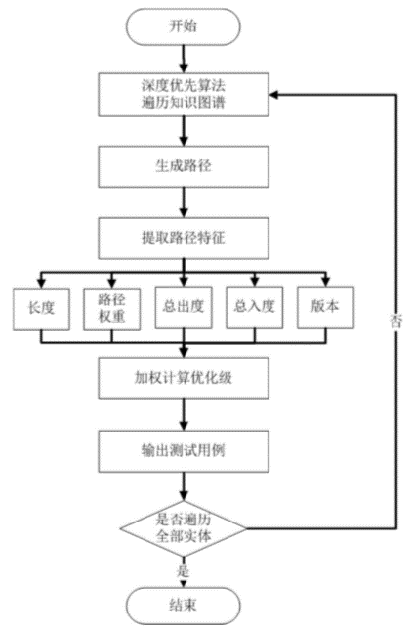

专利名称：一种自动化测试方法及系统 | 摘要： | 关键词：遍历 and 路径 | 附图：

